Graf1
Encuesta de Expectativas Económicas Noviembre 2021
Inflación en el mes ( variaciones en % )
Nro. respuestas: 54 Mediana: 0,5%

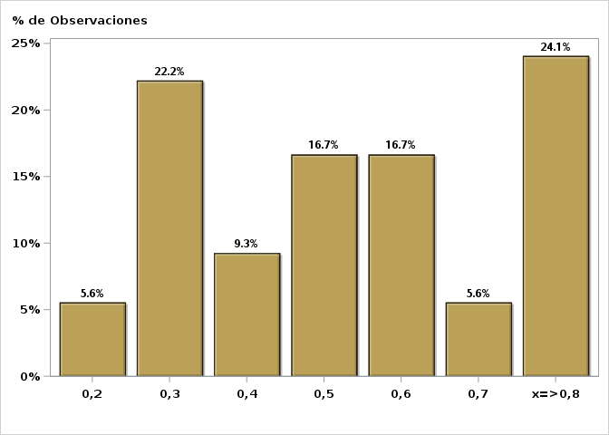

Click para volver al Resumen

Graf2
Encuesta de Expectativas Económicas Noviembre 2021
Inflación en el mes siguiente ( variaciones en % )
Nro. respuestas: 54 Mediana: 0,5%

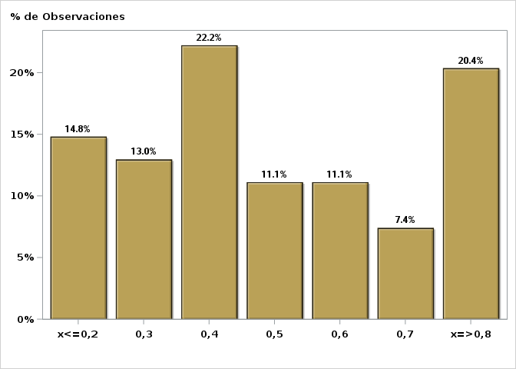

Click para volver al Resumen

Graf3
Encuesta de Expectativas Económicas Noviembre 2021
Inflación en 11 meses ( variaciones en % )
Nro. respuestas: 54 Mediana: 4,8%

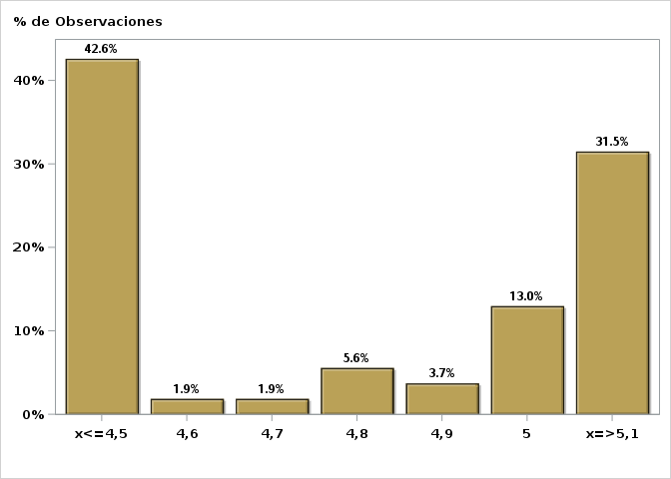

Click para volver al Resumen

Graf4
Encuesta de Expectativas Económicas Noviembre 2021
Inflación en 23 meses ( variaciones en % )
Nro. respuestas: 53 Mediana: 3,5%

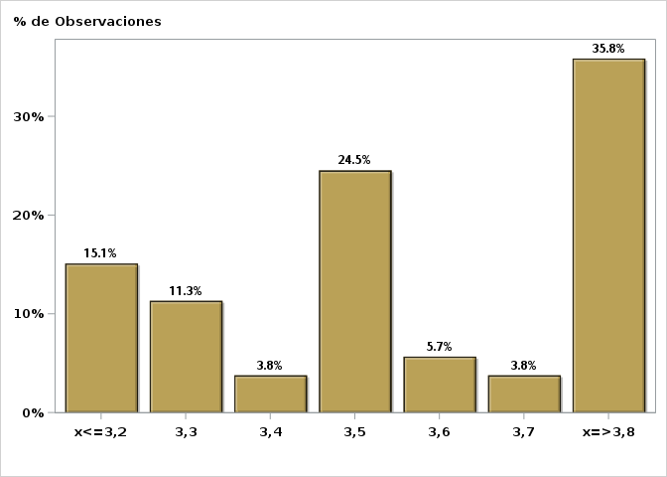

Click para volver al Resumen

Graf5
Encuesta de Expectativas Económicas Noviembre 2021
Inflación en 35 meses ( variaciones en % )
Nro. respuestas: 53 Mediana: 3%

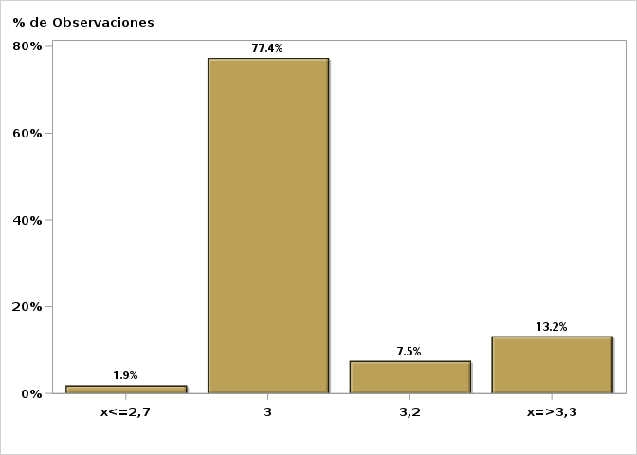

Click para volver al Resumen

Graf6
Encuesta de Expectativas Económicas Noviembre 2021
Inflación diciembre 2022 ( variaciones en % )
Nro. respuestas: 55 Mediana: 4,5%

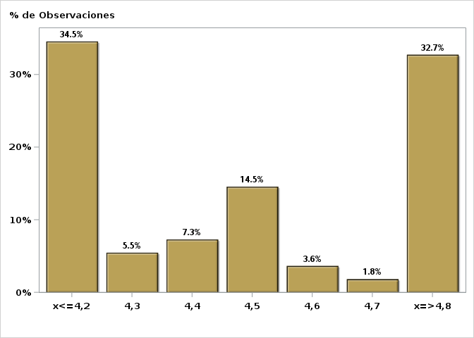

Click para volver al Resumen

Graf7
Encuesta de Expectativas Económicas Noviembre 2021
Inflación diciembre 2023 ( variaciones en % )
Nro. respuestas: 53 Mediana: 3,5%

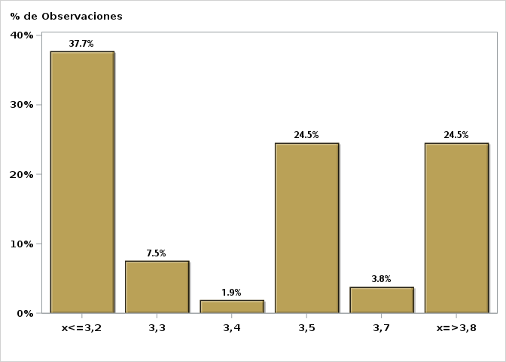

Click para volver al Resumen

Graf8
Encuesta de Expectativas Económicas Noviembre 2021
Tasa de Política Monetaria en la siguiente reunión
Nro. respuestas: 55 Mediana: 3,75%

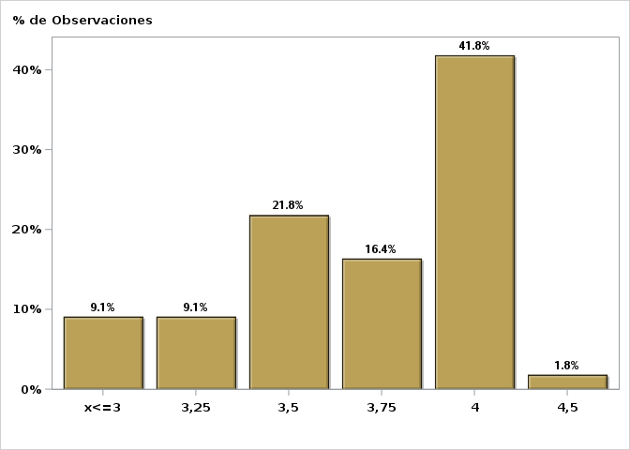

Click para volver al Resumen

Graf9
Encuesta de Expectativas Económicas Noviembre 2021
Tasa de Política Monetaria en la subsiguiente reunión
Nro. respuestas: 54 Mediana: 4%

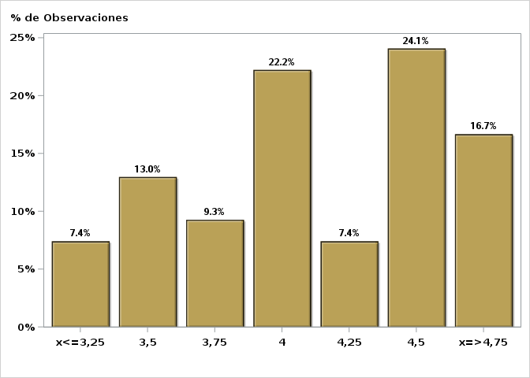

Click para volver al Resumen

Graf10
Encuesta de Expectativas Económicas Noviembre 2021
Tasa de Política Monetaria dentro de 5 meses
Nro. respuestas: 54 Mediana: 4,5%

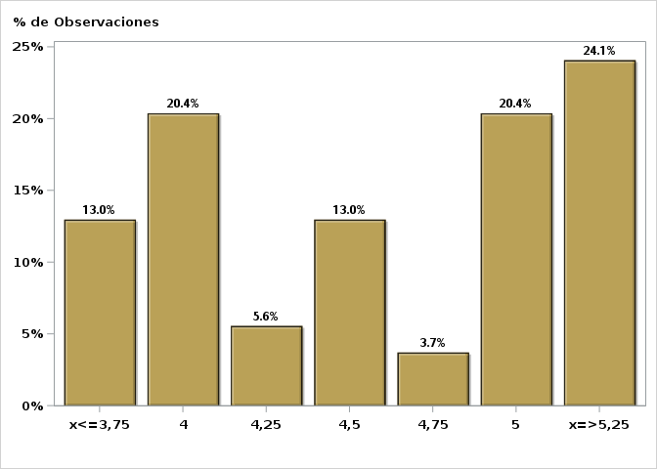

Click para volver al Resumen

Graf11
Encuesta de Expectativas Económicas Noviembre 2021
Tasa de Política Monetaria Diciembre 2022
Nro. respuestas: 54 Mediana: 5%

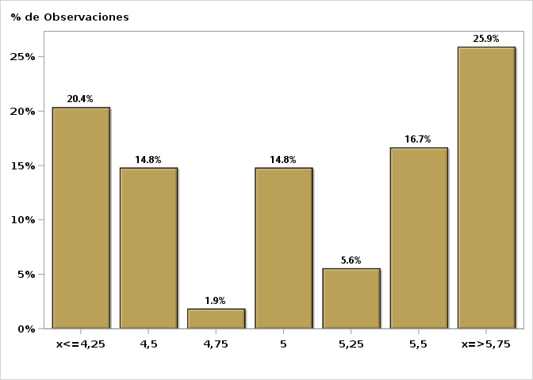

Click para volver al Resumen

Graf12
Encuesta de Expectativas Económicas Noviembre 2021
Tasa de Política Monetaria dentro de 11 meses
Nro. respuestas: 54 Mediana: 5%

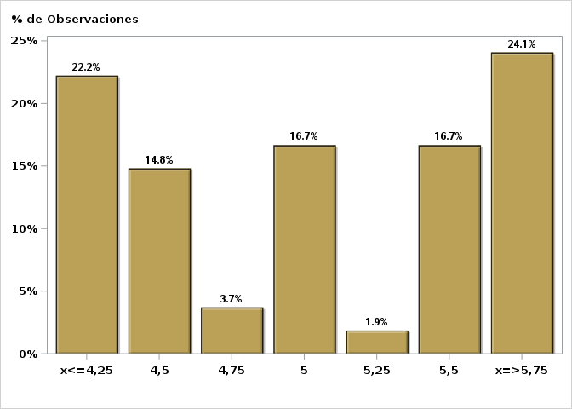

Click para volver al Resumen

Graf13
Encuesta de Expectativas Económicas Noviembre 2021
Tasa de Política Monetaria dentro de 17 meses
Nro. respuestas: 54 Mediana: 5%

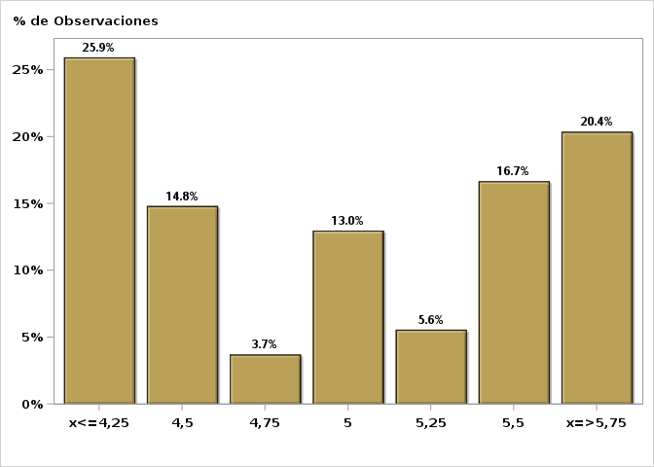

Click para volver al Resumen

Graf14
Encuesta de Expectativas Económicas Noviembre 2021
Tasa de Política Monetaria dentro de 23 meses
Nro. respuestas: 54 Mediana: 4,5%

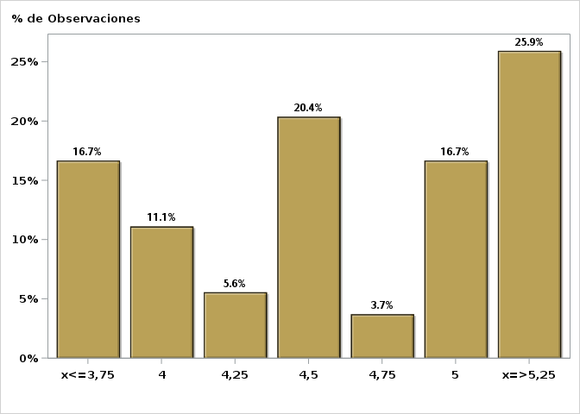

Click para volver al Resumen

Graf15
Encuesta de Expectativas Económicas Noviembre 2021
Tasa de Política Monetaria dentro de 35 meses
Nro. respuestas: 55 Mediana: 4%

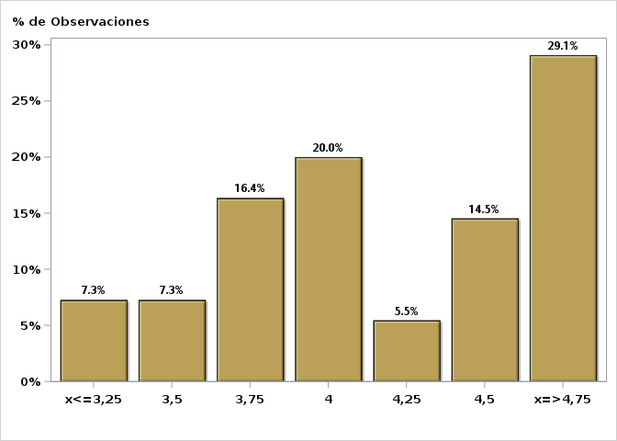

Click para volver al Resumen

Graf16
Encuesta de Expectativas Económicas Noviembre 2021
Tasa BCU 5 años dentro de 2 meses (%)
Nro. respuestas: 42 Mediana: 2,4%

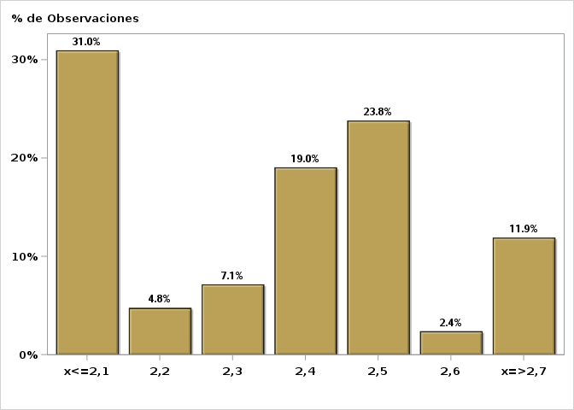

Click para volver al Resumen

Graf17
Encuesta de Expectativas Económicas Noviembre 2021
Tasa BCU 5 años dentro de 11 meses (%)
Nro. respuestas: 42 Mediana: 2,7%

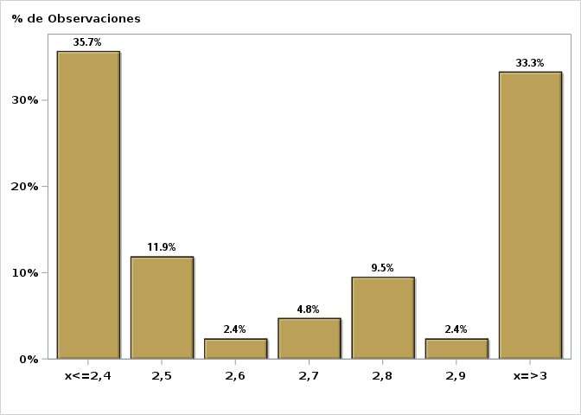

Click para volver al Resumen

Graf18
Encuesta de Expectativas Económicas Noviembre 2021
Tasa BCU 5 años dentro de 23 meses (%)
Nro. respuestas: 42 Mediana: 2,5%

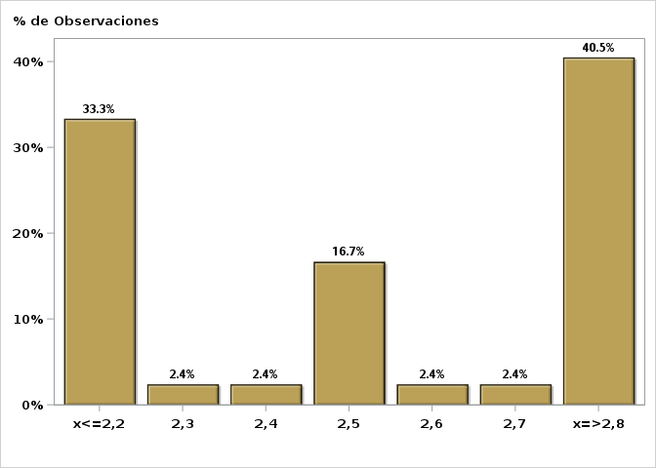

Click para volver al Resumen

Graf19
Encuesta de Expectativas Económicas Noviembre 2021
Tasa BCP 5 años dentro de 2 meses (%)
Nro. respuestas: 43 Mediana: 5,9%

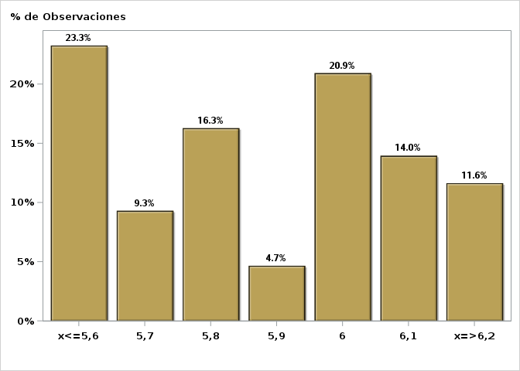

Click para volver al Resumen

Graf20
Encuesta de Expectativas Económicas Noviembre 2021
Tasa BCP 5 años dentro de 11 meses (%)
Nro. respuestas: 43 Mediana: 5,9%

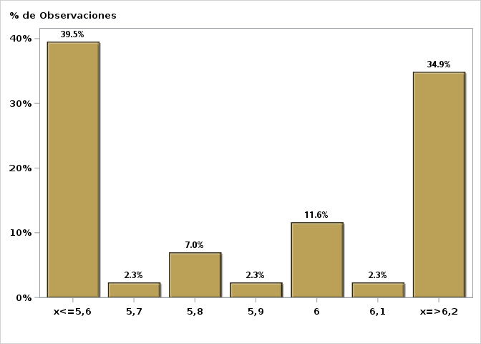

Click para volver al Resumen

Graf21
Encuesta de Expectativas Económicas Noviembre 2021
Tasa BCP 5 años dentro de 23 meses (%)
Nro. respuestas: 43 Mediana: 5,5%

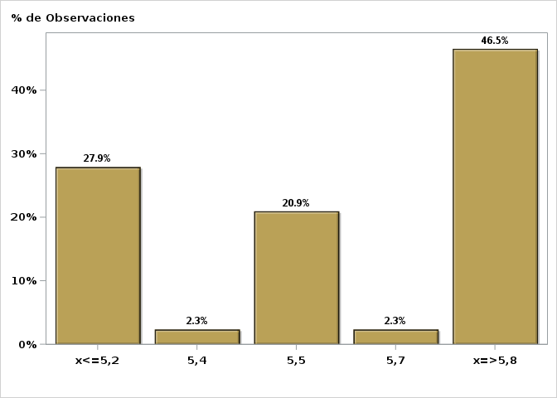

Click para volver al Resumen

Graf22
Encuesta de Expectativas Económicas Noviembre 2021
Tipo de cambio dentro de 2 meses ($ por US$)
Nro. respuestas: 54 Mediana: $811

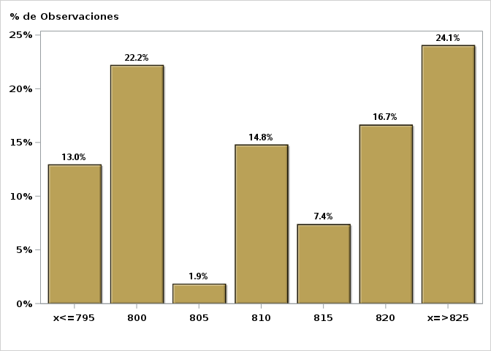

Click para volver al Resumen

Graf23
Encuesta de Expectativas Económicas Noviembre 2021
Tipo de cambio dentro de 11 meses ($ por US$)
Nro. respuestas: 54 Mediana: $800

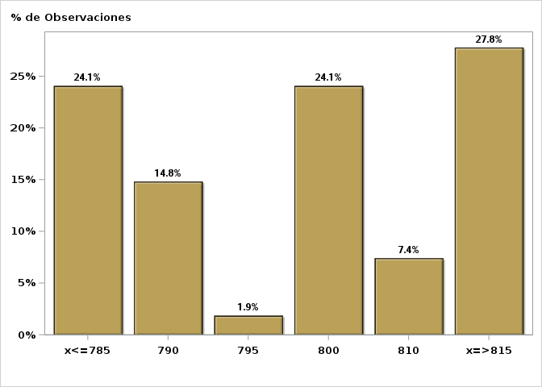

Click para volver al Resumen

Graf24
Encuesta de Expectativas Económicas Noviembre 2021
Tipo de cambio dentro de 23 meses ($ por US$)
Nro. respuestas: 53 Mediana: $780

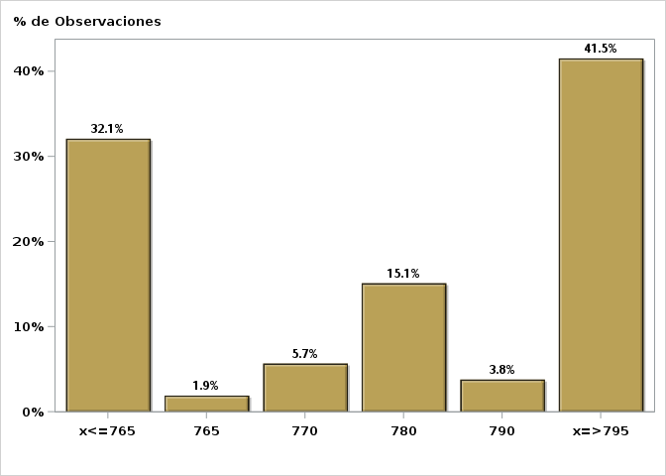

Click para volver al Resumen

Graf25
Encuesta de Expectativas Económicas Noviembre 2021
IMACEC un mes atrás ( variación 12 meses )
Nro. respuestas: 52 Mediana: 12,5%

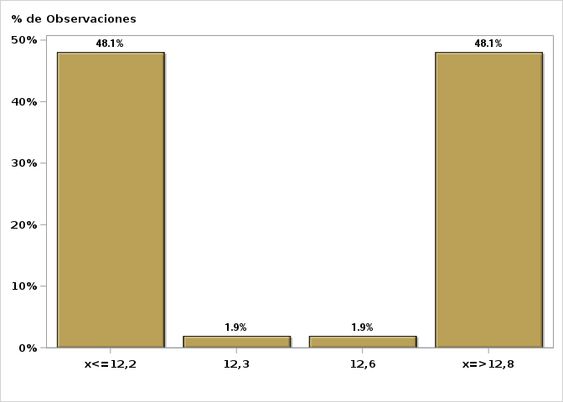

Click para volver al Resumen

Graf26
Encuesta de Expectativas Económicas Noviembre 2021
IMACEC No Minero un mes atrás ( variación 12 meses )
Nro. respuestas: 43 Mediana: 14%

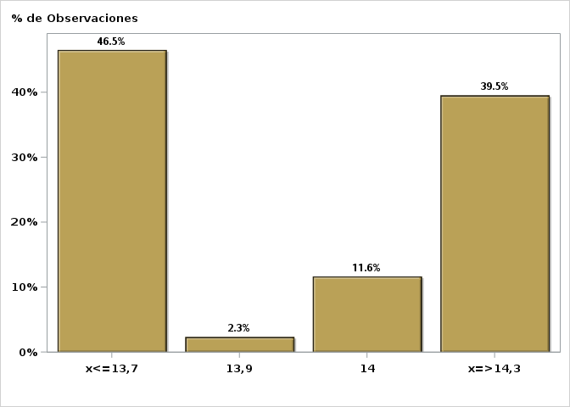

Click para volver al Resumen

Graf27
Encuesta de Expectativas Económicas Noviembre 2021
PIB en trimestre calendario de la encuesta ( variación 12 meses )
Nro. respuestas: 51 Mediana: 10,2%

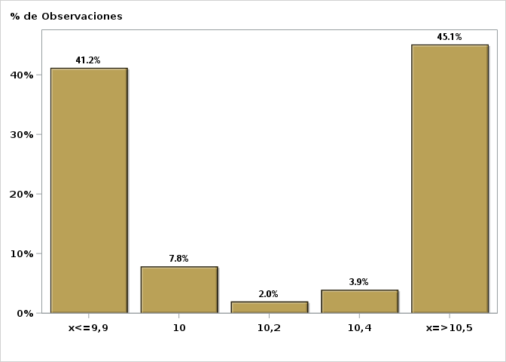

Click para volver al Resumen

Graf28
Encuesta de Expectativas Económicas Noviembre 2021
PIB Año 2021 ( variación 12 meses )
Nro. respuestas: 52 Mediana: 11,2%

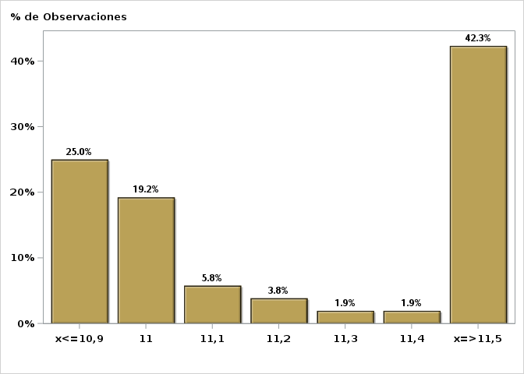

Click para volver al Resumen

Graf29
Encuesta de Expectativas Económicas Noviembre 2021
PIB Año 2022( variación 12 meses )
Nro. respuestas: 52 Mediana: 2%

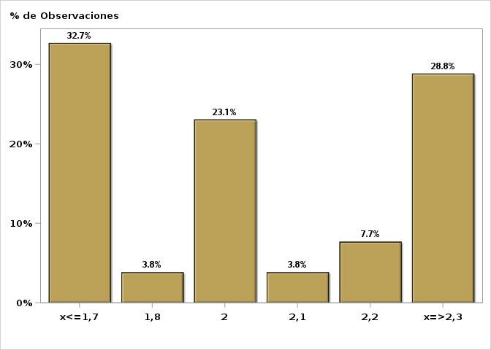

Click para volver al Resumen

Graf30
Encuesta de Expectativas Económicas Noviembre 2021
PIB Año 2023 ( variación 12 meses )
Nro. respuestas: 51 Mediana: 2%

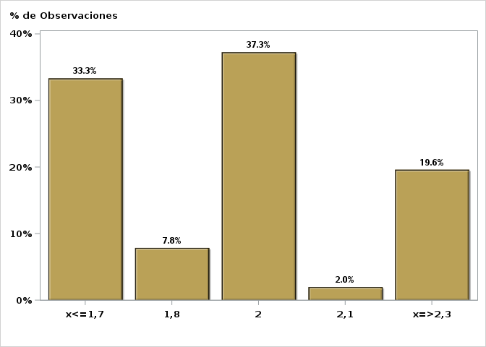

Click para volver al Resumen

Graf31
Encuesta de Expectativas Económicas Noviembre 2021
PIB No Minero en trimestre calendario de la encuesta ( variación 12 meses )
Nro. respuestas: 43 Mediana: 11%

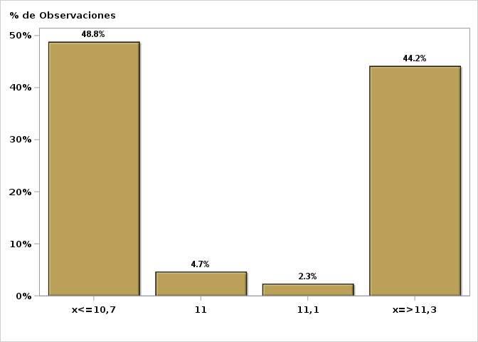

Click para volver al Resumen

Graf32
Encuesta de Expectativas Económicas Noviembre 2021
PIB No Minero Año 2021 ( variación 12 meses )
Nro. respuestas: 42 Mediana: 12,4%

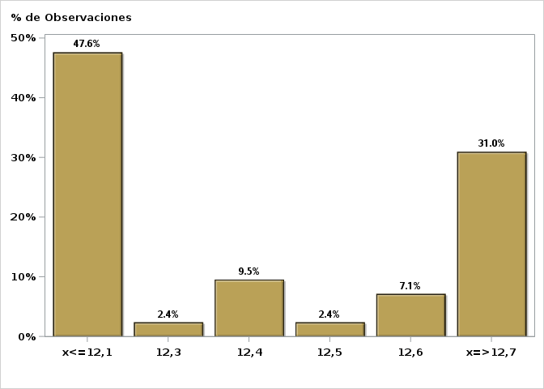

Click para volver al Resumen

Graf33
Encuesta de Expectativas Económicas Noviembre 2021
PIB No Minero Año 2022 ( variación 12 meses )
Nro. respuestas: 42 Mediana: 2,2%

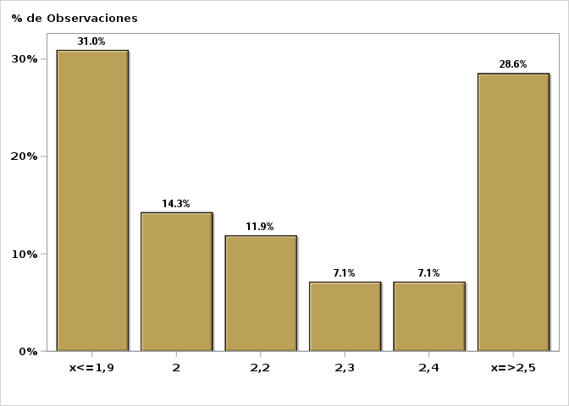

Click para volver al Resumen

Graf34
Encuesta de Expectativas Económicas Noviembre 2021
PIB No Minero Año 2023 ( variación 12 meses )
Nro. respuestas: 42 Mediana: 2%

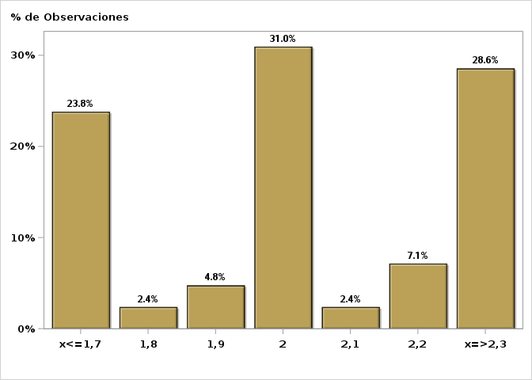

Click para volver al Resumen

Graf35
Encuesta de Expectativas Económicas Noviembre 2021
Consumo de los Hogares e IPSFL Año 2021 ( variación 12 meses )
Nro. respuestas: 44 Mediana: 17,5%

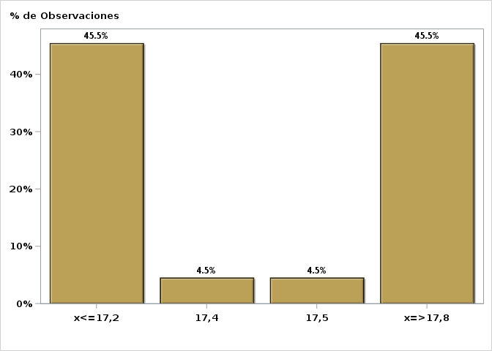

Click para volver al Resumen

Graf36
Encuesta de Expectativas Económicas Noviembre 2021
Consumo de los Hogares e IPSFL Año 2022( variación 12 meses )
Nro. respuestas: 44 Mediana: 2%

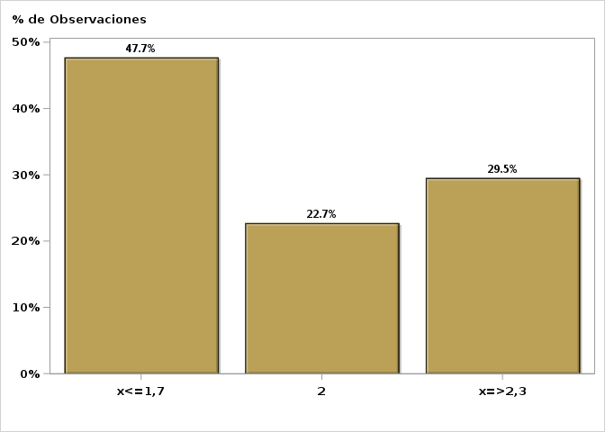

Click para volver al Resumen

Graf37
Encuesta de Expectativas Económicas Noviembre 2021
Formación Bruta de Capital Fijo Año 2021 ( variación 12 meses )
Nro. respuestas: 45 Mediana: 12,5%

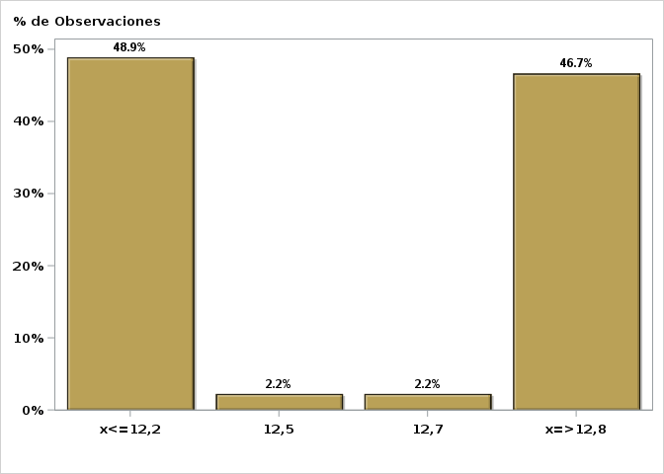

Click para volver al Resumen

Graf38
Encuesta de Expectativas Económicas Noviembre 2021
Formación Bruta de Capital Fijo Año 2022( variación 12 meses )
Nro. respuestas: 45 Mediana: 2%

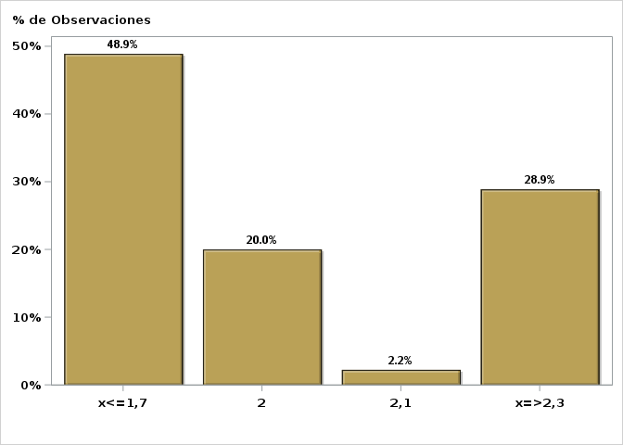

Click para volver al Resumen

Graf39
Encuesta de Expectativas Económicas Noviembre 2021
Inflación promedio a largo plazo ( variación 12 meses )
Nro. respuestas: 44 Mediana: 3%

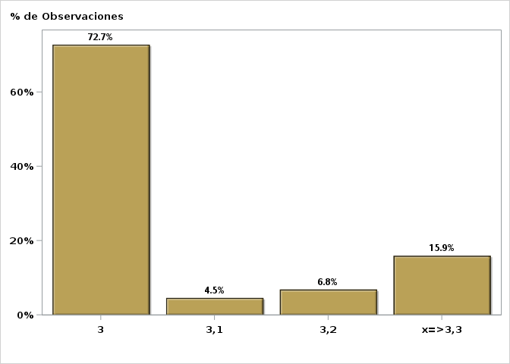

Click para volver al Resumen

Graf40
Encuesta de Expectativas Económicas Noviembre 2021
Tasa de Política Monetaria promedio a largo plazo
Nro. respuestas: 43 Mediana: 4%

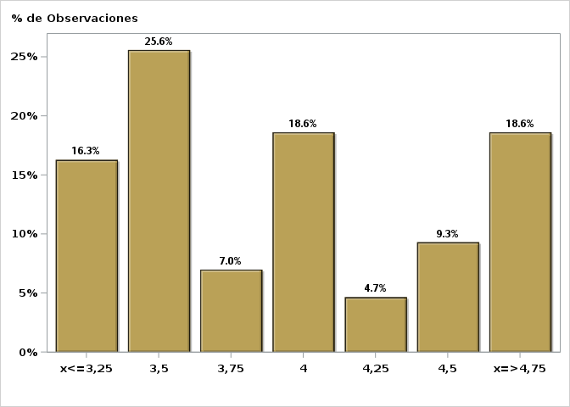

Click para volver al Resumen

Graf41
Encuesta de Expectativas Económicas Noviembre 2021
Tipo de cambio promedio a largo plazo ( variación 12 meses )
Nro. respuestas: 39 Mediana: 1%

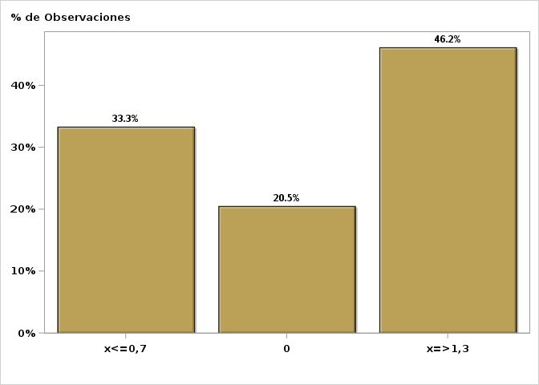

Click para volver al Resumen

Graf42
Encuesta de Expectativas Económicas Noviembre 2021
PIB promedio a largo plazo ( variación 12 meses )
Nro. respuestas: 43 Mediana: 2,5%

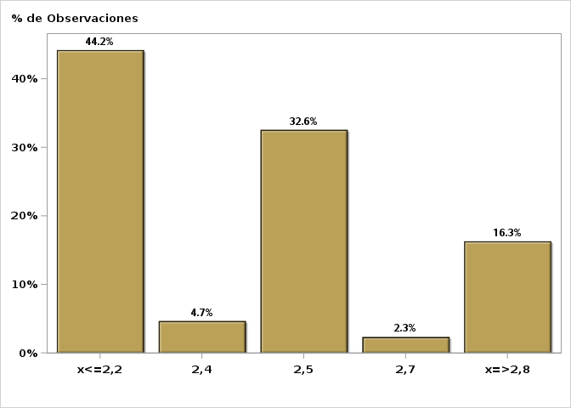

Click para volver al Resumen

